Página2
Aluno: Gabriel Mazironi Alves Ferreira |  | Exercício: calcular ciclo operacional
Número USP: 12503726 |  | Resposta abaixo do Balanço Patrimonial, ao lado da DRE.

Balanço Patrimonial WEG S.A. (em milhões)
 | 2021 | 2020 |  | 2021 | 2020
Ativo Total | 23,932,787 | 19,927,896 | Passivo Total | 23,932,787 | 19,927,896
Ativo Circulante | 15,945,946 | 12,556,143 | Passivo Circulante | 7,927,884 | 5,882,044 |  | Vendas | 23,563,338
Caixa e Equivalentes de Caixa | 2,714,427 | 3,892,140 | Obrigações Sociais e Trabalhistas | 388,190 | 366,790 | 5,069,266 | CMV | 16,602,381
Caixa e Bancos | 529,822 | 584,332 | Obrigações Sociais | 388,190 | 366,790 |  | Crec | 4,317,393
Aplicações Financeiras | 2,184,605 | 3,307,808 | Fornecedores | 2,120,338 | 1,249,368 |  | Forn | 2,120,338
Aplicações Financeiras | 502,708 | 592,794 | Obrigações Fiscais | 279,271 | 240,467 |  | EI | 3,737,529
Contas a Receber | 4,317,393 | 3,417,251 | Obrigações Fiscais Federais | 279,271 | 240,467 |  | EF | 6,497,048
Clientes | 4,317,393 | 3,417,251 | Imposto de Renda e Contribuição Social a Pagar | 129,609 | 111,072 |  | Compras | 19,361,900
Estoques | 6,497,048 | 3,737,529 | Outros | 149,662 | 129,395
Tributos a Recuperar | 890,290 | 339,283 | Empréstimos e Financiamentos | 1,052,044 | 642,284 |  | Vd | 65,454
Tributos Correntes a Recuperar | 890,290 | 339,283 | Empréstimos e Financiamentos | 1,052,044 | 642,284 |  | Cd | 53,783
Outros Ativos Circulantes | 1,024,080 | 577,146 | Em Moeda Nacional | 7,769 | 12,289 |  | CMVd | 46,118
Outros | 1,024,080 | 577,146 | Em Moeda Estrangeira | 1,044,275 | 629,995 |  | Em | 5,117,289
Instrumentos Financeiros Derivativos | 409,337 | 206,849 | Outras Obrigações | 4,088,041 | 3,383,135
Outros | 614,743 | 370,297 | Outros | 4,088,041 | 3,383,135 |  | pe | 111.0
Ativo Não Circulante | 7,986,841 | 7,371,753 | Dividendos e JCP a Pagar | 195,272 | 136,007 |  | pr | 66.0
Ativo Realizável a Longo Prazo | 930,416 | 898,045 | Adiantamento de Clientes | 2,267,484 | 1,714,656 |  | pp | 39.4
Tributos Diferidos | 421,900 | 360,390 | Participação nos Lucros | 384,272 | 335,428
Imposto de Renda e Contribuição Social Diferidos | 421,900 | 360,390 | Instrumentos Financeiros Derivativos | 17,324 | 14,011
Outros Ativos Não Circulantes | 508,516 | 537,655 | Arrendamento Mercantil | 73,268 | 63,994
Depósitos Judiciais | 82,235 | 70,155 | Contas a pagar - controladas no exterior | 363,386 | 249,933
Tributos a Recuperar | 322,931 | 31,214 | Provisão para garantias de produtos | 259,409 | 251,595
Instrumentos Financeiros Derivativos | - | 318,291 | Faturamento para entrega futura | 273,578 | 263,294
Outros | 103,350 | 117,995 | Outros | 254,048 | 354,217
Investimentos | 1,265 | 1,023 | Passivo Não Circulante | 1,994,231 | 2,115,554
Participações Societárias | 1,265 | 1,023 | Empréstimos e Financiamentos | 737,071 | 1,044,296
Participações em Coligadas | - | 0 | Empréstimos e Financiamentos | 737,071 | 1,044,296
Outros Investimentos | 1,265 | 1,023 | Em Moeda Nacional | 35,818 | 48,193
Imobilizado | 5,504,772 | 4,877,210 | Em Moeda Estrangeira | 701,253 | 996,103
Imobilizado em Operação | 5,101,051 | 4,598,730 | Outras Obrigações | 542,097 | 388,928
Direito de Uso em Arrendamento | 403,721 | 278,480 | Outros | 542,097 | 388,928
Intangivel | 1,550,388 | 1,595,475 | Obrigações Tributárias | 130,623 | 3,972
Intangíveis | 188,080 | 276,765 | Instrumentos Financeiros Derivativos | 0 | 6,500
Outros | 188,080 | 276,765 | Arrendamento Mercantil | 249,245 | 223,532
Goodwill | 1,362,308 | 1,318,710 | Outros | 162,229 | 154,924
 |  |  | Tributos Diferidos | 71,892 | 69,625
 |  |  | Imposto de Renda e Contribuição Social Diferidos | 71,892 | 69,625
 |  |  | Provisões | 643,171 | 612,705

 |  |  | Patrimônio Líquido Consolidado | 14,010,672 | 11,930,298
 |  |  | Capital Social Realizado | 5,504,517 | 5,504,517
 |  |  | Reservas de Capital | -120,840 | -132,242
 |  |  | Opções Outorgadas | 13,567 | 11,512
 |  |  | Ações em Tesouraria | -11,216 | -15,779
 |  |  | Ágio na Transação de Capital | -123,191 | -127,975
 |  |  | Reservas de Reavaliação | 3,631 | 3,630
 |  |  | Reservas de Lucros | 5,346,602 | 3,512,410
 |  |  | Reserva Legal | 443,986 | 264,689
 |  |  | Reserva Estatutária | 4,041,579 | 2,518,254
 |  |  | Dividendo Adicional Proposto | 861,037 | 729,467
 |  |  | Ajustes de Avaliação Patrimonial | 322,893 | 343,843
 |  |  | Custo Atribuido | 322,893 | 343,843
 |  |  | Outros Resultados Abrangentes | 2,548,168 | 2,331,007
 |  |  | Instrumentos Financeiros Derivativos | 9,239 | 5,180
 |  |  | Variação Participação Societária | -4,288 | -4,288
 |  |  | Ajustes Acumulados de Conversão | 2,543,217 | 2,330,115
 |  |  | Participação dos Acionistas Não Controladores | 405,701 | 367,133

DRE WEG S.A. (em milhões)
 | 2021 | 2020
Receita de Venda de Bens e/ou Serviços | 23,563,338 | 17,469,557 |  | Estoque médio |  | 5,117,288.50
Custo dos Bens e/ou Serviços Vendidos | (16,602,381) | (12,032,050) |  | CMV |  | (16,602,381)
Resultado Bruto | 6,960,957 | 5,437,507
Despesas/Receitas Operacionais | (2,802,614) | (2,621,183) |  | PME (dias) |  | 111
Despesas com Vendas | (1,833,204) | (1,506,817)
Despesas Gerais e Administrativas | (776,007) | (654,469) |  | Total de vendas |  | 4,317,393
Honorários dos Administradores | (25,257) | (25,551) |  | Receita de Vendas |  | 23,563,338
Outras | (750,750) | (628,918)
Outras Receitas Operacionais | 422,154 | 46,369 |  | PMR (dias) |  | 66
Outras Despesas Operacionais | (615,557) | (510,136)
Resultado de Equivalência Patrimonial | 0 | 3,870 |  | Ciclo Operacional (dias) |  | 177
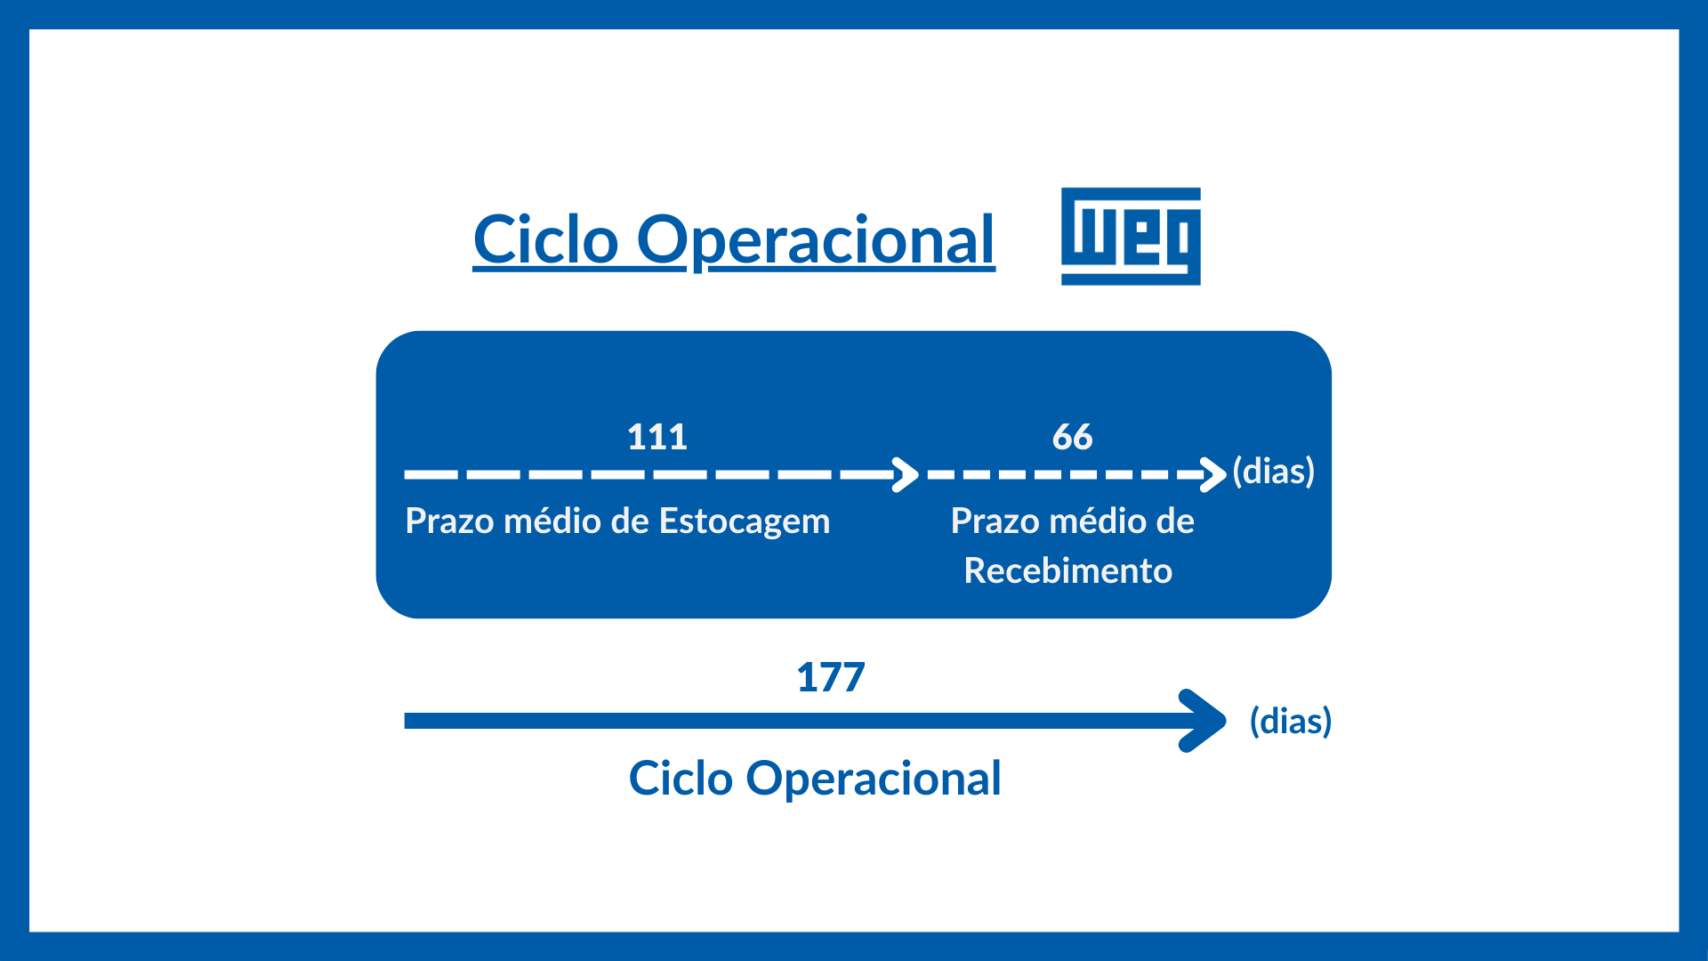
Resultado Antes do Resultado Financeiro e dos Tributos | 4,158,343 | 2,816,324
Resultado Financeiro | 171,693 | (69,675)
Receitas Financeiras | 992,739 | 1,020,426
Despesas Financeiras | (821,046) | (1,090,101)
Resultado Antes dos Tributos sobre o Lucro | 4,330,036 | 2,746,649
Imposto de Renda e Contribuição Social sobre o Lucro | (672,556) | (350,692)
Corrente | (693,854.00) | (500,450.00)
Diferido | 21,298.00 | 149,758.00
Resultado Líquido das Operações Continuadas | 3,657,480.00 | 2,395,957.00
Lucro/Prejuízo Consolidado do Período | 3,657,480.00 | 2,395,957.00
Atribuído a Sócios da Empresa Controladora | 3,585,947 | 2,340,873
Atribuído a Sócios Não Controladores | 71,533 | 55,084
Lucro por Ação - (Reais / Ação)
Lucro Básico por Ação
ON | 0.85 | 0.56
Lucro Diluído por Ação
ON | 0.85 | 0.56

